상품제안서
볼빅 골프공6구 +볼마커1개+자석마그넷티1개 | 상품코드: F30541

 |  |  |  |  |  |  | 02-412-0044 | www.easy1.co.kr
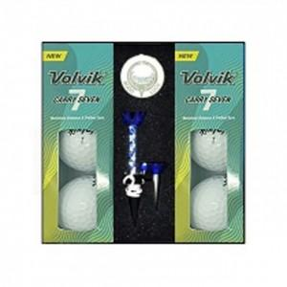

【상세/제작정보】 | 컬러인쇄 문의

【인쇄/포장옵션】 | / 포장불가능

【공급단가】 | 수량 | 20~ | 50~ | 100~ | 300~ | 500~
*VAT별도 | 단가 | 24,000원 | 23,610원 | 23,040원 | 22,460원 | 22,080원

【상품 URL】 | https://dev.easy1.co.kr:443/src/goods_detail.php?gdno=30541

